상품제안서
휴라이즈 1인용 USB온열방석 | 상품코드: F29676

 |  |  |  |  |  |  | 02-412-0044 | www.easy1.co.kr
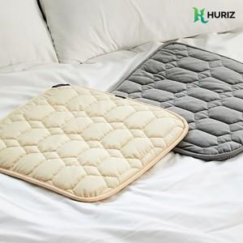 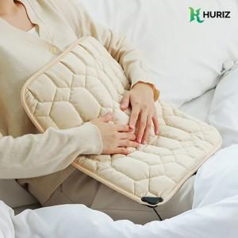 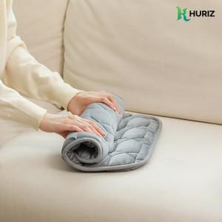

【상세/제작정보】 | 인쇄(레이저)및 스티커 별도 문의. 선물포장 별도 문의

【인쇄/포장옵션】 | 레이저 / 포장지포장

【공급단가】 | 수량 | 50~ | 100~ | 500~ | 1,000~ | 2,000~
*VAT별도 | 단가 | 10,530원 | 10,360원 | 10,120원 | 9,720원 | 9,310원

【상품 URL】 | http://www.easy1.co.kr/src/goods_detail.php?gdno=29676

